Estadísticas
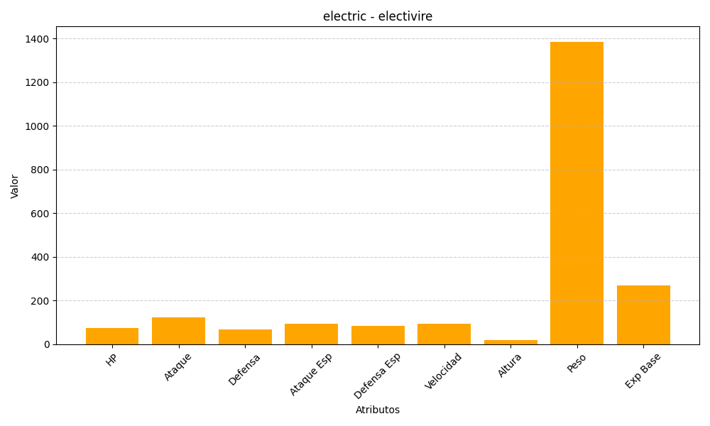
ID | Nombre | Tipo | HP | Ataque | Defensa | Ataque Especial | Defensa Especial | Velocidad | Altura | Peso | Experiencia Base
466 | electivire | electric | 75 | 123 | 67 | 95 | 85 | 95 | 18 | 1386 | 270

